Feuil1
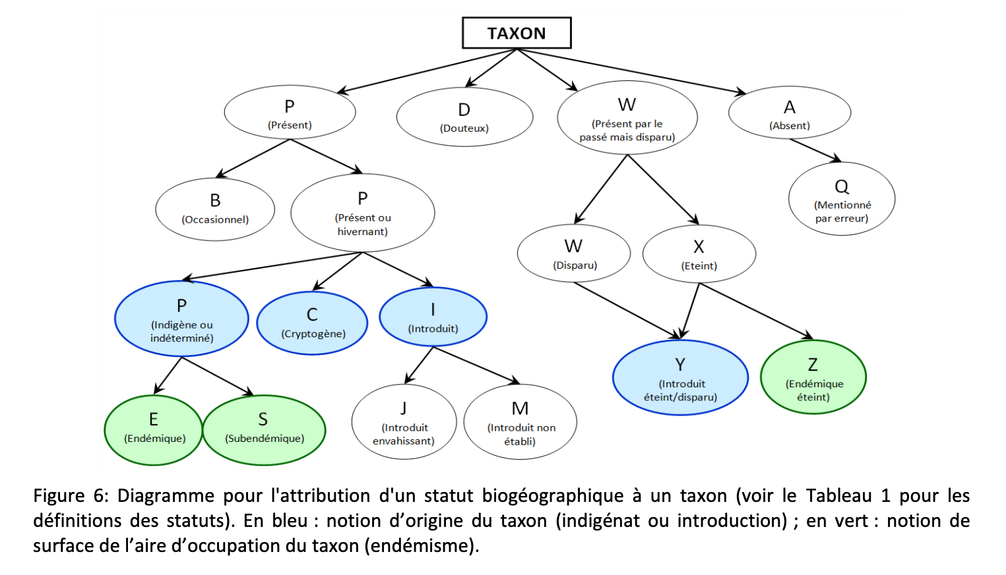
Espèce botanique / variétés | Type | Protocole ODS | FR (statut biogéographique TAXREF) | signification | espèces en + ???
Abricotier | Fruitiers (cultivés) | ODS, ODS Provence | M | Introduit non-établi
Abricotier bergeron | Fruitiers | ODS, ODS Provence | M
Abricotier rouge du Roussillon | Fruitiers | ODS, ODS Provence | M
Amandier | Fruitiers | ODS, ODS Provence | I | introduit
Amandier aï | Fruitiers | ODS, ODS Provence | I
Amandier princesse | Fruitiers | ODS, ODS Provence | I
Arbousier | Arbres et arbustes | ODS, ODS Occitanie | P
Arbre de judée | Arbres et arbustes | ODS, ODS Provence | M
Astragale de Marseille | Herbacées et arbrisseaux | ODS, ODS Provence | P
Crapaud commun | Amphibiens | ODS | P
Bouleau | Arbres et arbustes | ODS, ODS Provence | P
Céphalanthère à longues feuilles | Herbacées et arbrisseaux | ODS
Cerisier | Fruitiers | ODS, ODS Provence | P
Cerisier burlat | Fruitiers | ODS, ODS Provence
Cerisier griotte de Montmorency | Fruitiers | ODS, ODS Provence
Châtaignier | Arbres et arbustes | ODS, ODS Occitanie | P
Chene blanc | Arbres et arbustes | ODS, ODS Provence | P
Chêne vert | Arbres et arbustes | ODS, ODS Occitanie | P
Rainette méridoniale | Amphibiens | ODS, ODS Occitanie | ?
Ciste cotonneux | Herbacées et arbrisseaux | ODS, ODS Provence
Ciste de Montpellier | Arbres et arbustes | ODS, ODS Occitanie | P
Salamandre tachetée | Amphibiens | ODS | P
Clathre rouge | Champignons | ODS, ODS Occitanie | P
Aurore de Provence | Insectes | ODS, ODS Provence | P
Colchique d’automne | Herbacées et arbrisseaux | ODS | P
Coquelicot | Herbacées et arbrisseaux | ODS, ODS Provence | P
Cormier | Arbres et arbustes | ODS | P
Cigale grise | Insectes | ODS, ODS Occitanie | P
Citron de Provence | Insectes | ODS, ODS Occitanie | P
Coccinelle | Insectes | ODS | P
Pacha à deux queues | Insectes | ODS, ODS Provence | P
Papillon citron | Insectes | ODS | ?
Epicea | Arbres et arbustes | ODS | ?
Forsythia | Arbres et arbustes | ODS, ODS Provence | M
Frene commun | Arbres et arbustes | ODS | P
Genêt d’Espagne | Arbres et arbustes | ODS, ODS Provence | P
Genêt scorpion | Arbres et arbustes | ODS, ODS Occitanie | P
Processionnaire du pin | Insectes | ODS | P
Hêtre commun | Arbres et arbustes | ODS | P
Coucou gris | Oiseaux | ODS | P
Echasse blanche | Oiseaux | ODS | P
Guépier d'Europe | Oiseaux | ODS | P
Lavandin | Herbacées et arbrisseaux | ODS, ODS Provence | M
Hirondelle des fenêtres | Oiseaux | ODS | ?
Hirondelle rustique | Oiseaux | ODS | P
Lilas | Arbres et arbustes | ODS, ODS Provence | I
Marronnier | Arbres et arbustes | ODS, ODS Provence | I
Huppe fasciée | Oiseaux | ODS, ODS Occitanie | P
Mauve | Herbacées et arbrisseaux | ODS, ODS Provence | P
Mélèze | Arbres et arbustes | ODS | P
Micocoulier | Arbres et arbustes | ODS, ODS Provence | I
Martinet noir | Oiseaux | ODS | P
Muguet | Herbacées et arbrisseaux | ODS | P
Noisetier | Arbres et arbustes | ODS, ODS Provence | P
Noyer commun | Arbres et arbustes | ODS | I
Orchis bouc | Herbacées et arbrisseaux | ODS, ODS Provence | P
Orchis géant | Herbacées et arbrisseaux | ODS, ODS Provence | P
Orchis sureau | Herbacées et arbrisseaux | ODS | P
Milan noir | Oiseaux | ODS | P
Petit duc scops | Oiseaux | ODS, ODS Occitanie | P
Pariétaire de Judée | Herbacées et arbrisseaux | ODS, ODS Provence | P
Perce neige | Herbacées et arbrisseaux | ODS | P
Rollier d'Europe | Oiseaux | ODS, ODS Occitanie | P
Peuplier noir d’Italie | Arbres et arbustes | ODS | M
Pin sylvestre | Arbres et arbustes | ODS | P
Pissenlit | Herbacées et arbrisseaux | ODS, ODS Provence | P
Platane | Arbres et arbustes | ODS, ODS Provence | I
Poirier | Fruitiers | ODS | P
Poirier Williams | Fruitiers | ODS | P
Pommier | Fruitiers | ODS | P
Pommier cox orange pippin | Fruitiers | ODS | P
Pommier golden delicious | Fruitiers | ODS | P
Pommier reine des reinettes | Fruitiers | ODS | P
Primevère coucou | Herbacées et arbrisseaux | ODS | P
Rossignol philomène | Oiseaux | ODS | P
Prunier | Fruitiers | ODS | P (supposé)
Prunier mirabelle de Nancy | Fruitiers | ODS | P (supposé)
Prunier quetsche | Fruitiers | ODS | P (supposé)
Couleuvre à collier | Reptiles | ODS | P (supposé)
Robinier faux-acacia | Arbres et arbustes | ODS | P (supposé)
Couleuvre de Montpellier | Reptiles | ODS | P (supposé)
Lézard des murailles | Reptiles | ODS | P (supposé)
Lézard vert | Reptiles | ODS | P (supposé)
Sapin pectiné | Arbres et arbustes | ODS | P (supposé)
Sorbier des oiseleurs | Arbres et arbustes | ODS | P (supposé)
Sureau noir | Arbres et arbustes | ODS | P (supposé)
Tarente de Maurétanie | Reptiles | ODS | P (supposé)
Thym commun | Herbacées et arbrisseaux | ODS, ODS Occitanie | P (supposé)
Tortue de Floride | Reptiles | ODS | P (supposé)
Tussilage | Herbacées et arbrisseaux | ODS | P (supposé)
Viorne tin | Arbres et arbustes | ODS, ODS Provence | P (supposé)

